카카오선물하기_카드형
플랫폼 | 순위 | 1위 | 2위 | 3위 | 4위 | 5위 | 6위 | 7위 | 8위 | 9위 | 10위
건강식품·영양제 | 썸네일 |  | 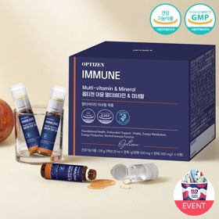 |  |  |  |  |  |  |  | 
 | 카테고리 | 멀티비타민/종합비타민 | 멀티비타민/종합비타민 | 멀티비타민/종합비타민 | 멀티비타민/종합비타민 | 멀티비타민/종합비타민 | 멀티비타민/종합비타민 | 기타/특수목적 | 홍삼/인삼 | 멀티비타민/종합비타민 | 비타민C/항산화
 | 브랜드 | 오쏘몰 | 옵티젠 | 오쏘몰 | 센트룸 | 오쏘몰 | 닥터블릿 | 오쏘몰 | 정관장 | 뉴트리포유 | 고려은단
 | 상품명 | 독일 명품 비타민 오쏘몰 이뮨 멀티비타민&미네랄 8입(7+1) - 단독 기프트박스 증정 (공식수입) | "한국인 맞춤 명품 비타민" 옵티젠 이뮨 멀티비타민&미네랄 10입 / 1박스 | '2입 증정' "독일 명품 비타민" 오쏘몰 이뮨 멀티비타민&미네랄 30+2입 - 시그니처 기프트 에디션 (공식수입) | [센트룸] 맛있는 멀티비타민 미네랄 멀티구미 (80구미) | 독일 명품 비타민 오쏘몰 이뮨 멀티비타민&미네랄 10입 - 추석 기프트 에디션 (공식수입) | "올인원 명품비타민" 이뮨비타민 올인원 멀티비타민&미네랄 프로 30병 | '1입 증정' 오쏘몰 바이탈 m/f 남성/여성 선택가능 14+1입 - 시그니처 기프트 에디션 (공식수입) | 신상비타민선물 [정관장] 활기마이트(액상30ml+분말500mg) 7입 + [증정] 1입 | 명품 비타민 뉴트리포유 듀얼+ 이뮨 종합 멀티비타민&미네랄 7입+2입 증정 - 선물하기 단독 에디션 | 고함량 비타민C 고려은단 메가도스C 3000 100포 / 분말비타민C
 | 평점 | 4 | 4 | 4 | 4 | 4 | 4 | 4 | 4 | 4 | 4
 | 리뷰수 | 16275 | 15614 | 3404 | 6517 | 819 | 827 | 783 | 1764 | 8751 | 958
 | 긍정리뷰 | 피로 회복 체감 — 피곤할 때 섭취 시 활력과 힘이 나는 느낌을 줌 선물 만족도 높음 — 생일이나 환절기 건강 챙기기용 선물로 받거나 주기에 적합함 간편한 복용 방식 — 액상과 정제 구성으로 힘들 때 간편하게 섭취 가능함 | 피로 완화 효과 — 피로에 지쳤을 때 섭취 후 피로감이 덜하고 기력이 생김 간편한 복용법 — 복용법이 간편하여 꾸준히 챙겨 먹기 수월함 부담 없는 맛 — 맛이 좋아 거부감 없이 섭취 가능함 | 피로 개선 및 활력 — 복용 후 몸의 활력이 생기며 다음 날 덜 피곤한 느낌을 받음 진한 액상 제형 — 다른 액상 제품에 비해 진한 농도감을 지님 꼼꼼한 포장 배송 — 포장이 꼼꼼하게 배송되어 선물용이나 수령 시 만족도가 높음 | 맛있는 젤리 형태 — 새콤달콤하고 쫀득한 젤리 제형으로 간식처럼 맛있게 섭취 가능함 간편한 복용 편의 — 알약 넘기기 힘든 사람도 부담 없이 씹어먹기 편함 선물용 패키지 만족 — 선물 포장이 예쁘게 구성되어 가볍게 선물하기에 좋음 | 예쁜 선물 포장 — 기프트 에디션 포장이 예뻐서 선물용으로 만족도가 높음 피로 및 컨디션 관리 — 환절기 컨디션 관리와 피로 완화에 도움을 줌 휴대 및 섭취 간편 — 한 병씩 구성되어 출근 시 챙겨 나가 부담 없이 먹기 좋음 | 체감 피로 완화 — 섭취 후 오후 시간대 눈의 피로나 체력 저하가 줄어들고 에너지가 충전됨 편리한 휴대성 — 개별 포장이 견고하여 가방에 넣어 다니며 물 없이 간편하게 섭취 가능함 올인원 영양 보충 — 하루 한 병으로 다양한 비타민과 미네랄을 한 번에 알차게 챙길 수 있음 | 남녀 맞춤 구성 — 남성과 여성을 위한 비타민이 각각 구분되어 있어 선택이 용이함 부담 없는 맛 — 비타민 특유의 쓴맛이 없어 먹기에 편안함 간편한 휴대 복용 — 휴대하기 편하고 한 번에 마시기 쉬워 직장인에게 적합함 | 신선한 혼합 방식 — 캡을 눌러 분말과 액체를 즉석에서 혼합해 먹는 방식이 신선함 빠른 기력 회복 — 섭취 후 피로가 덜하고 활력 충전 효과를 체감함 호불호 적은 맛 — 거부감 없는 맛으로 음료처럼 마시기 편함 | 개별 포장 및 휴대성 — 한 포씩 간편하게 챙길 수 있어 외출 시 가방에 휴대하기 편리함 컨디션 회복 도움 — 섭취 후 다음 날 피로 회복과 활력 개선에 도움을 체감함 부담 없는 맛 — 맛이 강하거나 부담스럽지 않아 꾸준히 복용하기 용이함 | 피로 완화 도움 — 복용 후 하루가 덜 피곤한 느낌을 받음 고함량 가루 제형 — 분말 형태의 고용량 비타민C로 섭취하기에 좋음 선물 적합성 — 호불호가 적고 건강을 챙겨주는 의미의 선물로 알맞음
 | 부정리뷰 |  |  | 아쉬운 액상 맛 — 액상 비타민 특유의 맛 자체는 아쉽다는 반응이 있음 | 섭취량 제한의 아쉬움 — 맛이 좋아 더 먹고 싶으나 하루 정해진 양만 먹어야 하는 아쉬움이 있음 |  |  |  | 목넘김 뻑뻑함 — 음용 후 목이 메여 추가로 물을 마셔야 하는 경우가 있음 |  | 강한 신맛 — 분말 제형의 신맛이 매우 강해 섭취 시 셔하는 반응이 있음
 | 판매가 | 34,000원 | 26,900원 | 105,000원 | 24,000원 | 43,900원 | 52,900원 | 59,800원 | 33,000원 | 19,900원 | 24,900원
 | 링크 | 바로가기 | 바로가기 | 바로가기 | 바로가기 | 바로가기 | 바로가기 | 바로가기 | 바로가기 | 바로가기 | 바로가기

플랫폼 | 순위 | 1위 | 2위 | 3위 | 4위 | 5위 | 6위 | 7위 | 8위 | 9위 | 10위
다이어트·이너뷰티 | 썸네일 |  | 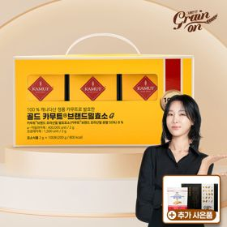 |  |  |  | 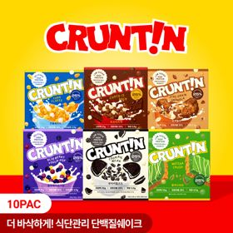 |  |  |  | 
 | 카테고리 | 기타/특수목적 | 기타/특수목적 | 기타/특수목적 | 다이어트/체중관리 | 피부/미용 | 다이어트/체중관리 | 기타/특수목적 | 다이어트/체중관리 | 다이어트/체중관리 | 다이어트/체중관리
 | 브랜드 | 그레인온 | 그레인온 | 그레인온 | 한끼통살 | 아일로 | 크런틴 | 알디콤 | 한끼통살 | 삼대오백 | 셀렉스
 | 상품명 | [그레인온] 골드 카무트 브랜드밀 효소 3개월(+선물포장)+9포+견과류바 증정 | [그레인온] 골드 카무트 브랜드밀효소G 3개월분+10포증정(총100포) +저당단백칩+파로저당견과류바 증정 | 리센느 에디션 캡슐레이션 효소 1.8g 2개월분 (5종 중 택1) | [한끼통살] 단백질 든든형 닭가슴살 21일식단관리+ (증정)현미크리스피 닭가슴살 오리지널 1개 | "선물하기 1등 콜라겐" 아일로 타입1 콜라겐 비오틴 앰플 28일분 오간자 에디션+ 앰플 2입 추가 증정 | [골라담기] 식단관리 크런틴 크런치볼 단백질쉐이크 2박스 50g x 10포 | [단독] 알디콤Plus 숙취해소제 선물세트 (5포입x3개) | [한끼통살] 닭가슴살 한달 식단 패키지 30팩+(증정)보냉백+소시지꼬치 오리지널맛 1개 | [운동선물/헬스] 삼대오백 모노 크레아틴 100서빙 운동 필수템 | [혼합 18개입] 셀렉스 프로핏 맛있는 완전단백질 250ml 18팩 딸기초코/모카초콜릿/밀크바닐라/바나나+2팩
 | 평점 | 4 | 4 | 4 | 4 | 4 | 4 | 4 | 4 | 4 | 4
 | 리뷰수 | 1715 | 909 | 256 | 68 | 755 | 10 | 38 | 155 | 1928 | 218
 | 긍정리뷰 | 구수하고 고소한 맛 — 고소한 맛 덕분에 거부감 없이 맛있게 섭취 가능함 장 상태 변화 체감 — 지속 섭취 시 장 상태 개선을 기대하거나 경험함 배려 깊은 포장 — 박스 테이프 제거 시 사람을 배려한 세심한 포장이 만족스러움 | 속 편안함 및 소화 — 복용 후 더부룩함이 줄고 소화가 편안해지며 몸이 가벼워짐 달콤한 옥수수맛 — 초당 옥수수 콘스프 느낌의 달달하고 맛있는 풍미를 지님 가성비 우수 — 대용량 구성 및 서비스 증정 대비 가격이 합리적임 | 맛있는 분말 효소 — 상큼하면서도 고소하여 물 없이 녹여 먹기에도 괜찮음 아이돌 굿즈 만족도 — 동봉된 엽서 카드와 포토카드의 퀄리티가 뛰어나 팬층 만족도가 높음 깔끔한 패키징 — 포장이 깔끔하고 증정 구성이 푸짐함 | 촉촉한 식감과 맛 — 닭가슴살 특유의 퍽퍽함 없이 촉촉하며 잡내가 없음 다양한 맛 구성 — 떡볶이맛 등 다채로운 맛으로 질리지 않고 반찬처럼 식단 관리가 가능함 간편한 조리 — 전자레인지로 간단히 데워 식사 대용으로 먹기 편리함 | 고급스러운 선물 포장 — 오간자 및 플리츠백 패키지가 고급스럽고 예뻐 선물 수령 시 감동을 줌 피로 완화 및 피부 기대 — 피로감이 덜해지고 피부 탄력 개선에 대한 기대감이 높음 간편하고 좋은 맛 — 맛이 좋아 하루 한 병씩 꾸준히 마시기 편함 | 풍부한 크런치 토핑 — 토핑과 크런치볼이 가득 씹혀 식감이 뛰어나고 포만감이 오래 지속됨 텁텁함 없는 단맛 — 특유의 비린맛이나 텁텁함 없이 시리얼, 쿠키맛 등 디저트처럼 맛있음 간편한 파우치 형태 — 파우치에 물이나 우유만 부어 흔들어 마신 뒤 바로 버릴 수 있어 편리함 | 확실한 숙취 해소 — 음주 전후 섭취 시 다음 날 아침 두통과 속 울렁거림 없이 머리가 개운함 짜먹는 스틱 휴대성 — 개별 스틱 파우치로 가방에 넣고 다니며 물 없이 바로 짜먹기 편함 달콤하고 부드러운 맛 — 역한 맛 없이 벌꿀의 달달한 풍미가 있어 거부감 없이 복용 가능함 | 든든한 한 끼 포만감 — 하나만 먹어도 포만감이 오래 지속되어 다이어트 식단으로 적합함 뛰어난 맛과 다양성 — 닭가슴살 느낌 없이 카레, 떡볶이 등 소스 맛이 훌륭함 증정 보냉백 만족 — 사은품으로 제공된 가방 디자인이 예쁘고 실용적임 | 운동 수행능력 향상 — 근력과 운동 기량 향상에 도움이 되며 꾸준히 섭취하기 좋음 깔끔한 성분과 스푼 — 타사 대비 성분이 깔끔하고 5g 정량 스푼이 들어있어 편리함 거부감 없는 섭취감 — 다른 보충제에 비해 목넘김 거부감이 적어 먹기 수월함 | 텁텁함 없는 깔끔한 맛 — 프로틴 특유의 비리고 텁텁한 맛 없이 달달한 음료처럼 맛있음 운동 후 단백질 보충 — 운동 후 한 팩 마시기 좋고 배가 든든하여 간식 대용으로 적합함 간편한 팩 음료 — 빨대 꽂아 간편하게 마실 수 있어 하루 하나씩 챙겨 먹기 편함
 | 부정리뷰 |  | 맛의 편차 존재 — 이전 구매분에 비해 맛이 달라졌다는 후기가 있음 |  |  | 다소 높은 가격대 — 품질과 효과는 좋으나 정가 기준 가격대가 비싸게 느껴짐 |  |  | 일부 제품 간이 강함 — 단독으로 먹기에는 소스 간이 다소 세서 밥과 함께 먹어야 함 포장 터짐 및 오배송 — 진공포장 불량으로 내용물이 터져 소스가 묻거나 구성 수량이 잘못 배송됨
 | 판매가 | 43,900원 | 23,900원 | 26,900원 | 33,000원 | 65,900원 | 58,200원 | 33,200원 | 45,900원 | 17,900원 | 28,900원
 | 링크 | 바로가기 | 바로가기 | 바로가기 | 바로가기 | 바로가기 | 바로가기 | 바로가기 | 바로가기 | 바로가기 | 바로가기

다이소몰_카드형
플랫폼 | 순위 | 1위 | 2위 | 3위 | 4위 | 5위 | 6위 | 7위 | 8위 | 9위 | 10위
다이소몰 | 썸네일 | 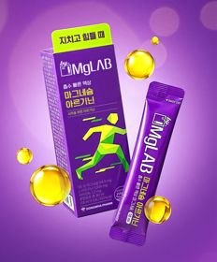 |  |  | 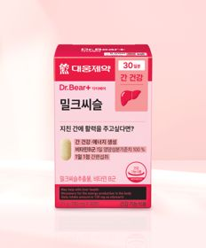 | 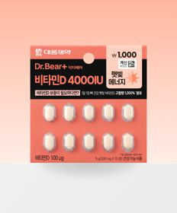 | 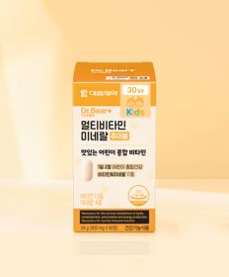 |  |  |  | 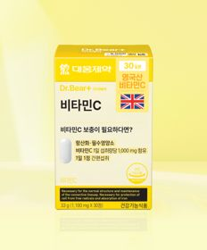
 | 카테고리 | 마그네슘 | 기타/특수목적 | 기타/특수목적 | 기타/특수목적 | 비타민D | 멀티비타민/종합비타민 | 루테인/눈건강 | 비타민C/항산화 | 프로바이오틱스/유산균 | 비타민C/항산화
 | 브랜드 | 동화약품 | 동국제약 | 자연관 | 대웅제약 | 대웅제약 | 대웅제약 | 대웅제약 | 동국제약 | 유한양행 | 대웅제약
 | 상품명 | 동화 바이마그랩 마그네슘 아르기닌 5포 5일분 | [신혜선 PICK] 동국 마이팝 푸룬＆식이섬유 | 자연관 이지슬로 엑스트라버진 올리브오일＆레몬 4병 | 대웅제약 밀크씨슬 30정 30일분 | 대웅제약 비타민D 4000IU 10정 10일분 | 대웅제약 멀티비타민 미네랄 츄어블 60정 30일분 | 대웅제약 식물성 뉴티지 오메가3 30캡슐 30일분 | [신혜선 PICK] 동국제약 프라임도스 비타민C 2000 30포 30일분 | 유한양행 초코맛 생유산균 스틱 20포 20일분 | 대웅제약 비타민C 30정 30일분
 | 평점 | 4.8 | 4.6 | 4.8 | 4.8 | 4.8 | 4.8 | 4.8 | 4.7 | 4.9 | 4.8
 | 리뷰수 | 586 | 560 | 1164 | 4079 | 350 | 640 | 1740 | 189 | 482 | 2905
 | 긍정리뷰 | 간편한 액상 섭취 — 액상 제형이라 먹기 편하고 맛이 좋아 마시기 수월함 즉각적인 활력 체감 — 마신 뒤 빠르게 기운과 활력이 나는 느낌을 받음 가격 대비 만족도 — 부담 없는 가격에 마그네슘과 아르기닌을 보충하기에 적합함 | 배변 활동 도움 — 만성 변비 탈출 등 장을 비워내는 배변 효과가 뛰어남 높은 접근성 — 다이소 매장에서 손쉽게 발견하여 구매하기 편리함 | 간편한 아침 섭취 — 바쁜 아침 시간에 간편하고 깔끔하게 먹기 좋음 배변 원활 도움 — 물에 타서 꾸준히 음용 시 아침 화장실 가기가 수월해짐 | 높은 가성비 — 저렴한 가격으로 간 건강을 챙길 수 있어 가격 대비 만족도가 높음 간편한 복용 — 알약 형태로 되어 있어 매일 꾸준히 섭취하기에 부담이 없음 | 소용량 체험 구매 — 10일분 소분 포장으로 몸에 맞는지 부담 없이 테스트해보기 좋음 뛰어난 가성비 — 저렴한 가격으로 고함량 비타민D를 챙길 수 있음 높은 구매 접근성 — 다이소에서 간편하게 구할 수 있어 구매가 용이함 | 아이들의 높은 선호도 — 맛있는 츄어블 형태라 아이들이 거부감 없이 스스로 잘 씹어 먹음 성인 겸용 가성비 — 온 가족이 함께 먹기 좋고 가격 대비 구성이 만족스러움 | 어취 없는 레몬향 — 식물성 원료라 비린내가 안 나고 은은한 레몬 향이 나서 먹기 편함 우수한 가성비 — 저렴한 가격에 부담 없이 한 달치 섭취가 가능함 | 고함량 대비 저렴 — 비타민C 2000mg 고용량 분말을 가성비 있게 섭취 가능함 메가도스용 적합 — 고용량 비타민이라 메가도스 용도로 온 가족이 먹기 좋음 | 간식 같은 초코맛 — 초코맛이라 아이들이 좋아하며 간식처럼 맛있게 먹음 배변 활동 원활 — 하루 한 포 섭취 시 화장실을 잘 가게 됨 | 저렴한 가성비 — 가격이 매우 저렴하여 부담 없이 꾸준히 구매하기 좋음 간편한 알약 제형 — 물과 함께 삼키는 정제 타입이라 분말보다 먹기 편함
 | 부정리뷰 |  | 복통 가능성 — 섭취 후 장 반응으로 인해 배가 아프다는 후기가 있음 | 강한 레몬 신맛 — 레몬 특유의 신맛이 다소 강하게 느껴질 수 있음 | 체감 효과 미미 — 꾸준히 먹고 있으나 즉각적인 신체 효과는 잘 모르겠다는 의견이 있음 |  | 섭취 후 양치 필요 — 츄어블 특성상 치아에 남아 양치가 필요해 물로 넘기는 경우가 있음 | 알약 크기 부담 — 알약 사이즈가 다소 커서 삼킬 때 목넘김이 불편할 수 있음 | 지나치게 쓴맛과 신맛 — 신맛이 지나치게 강하고 끝맛이 써서 물 없이 그냥 넘기기 힘듦 | 다소 묘한 초코맛 — 생각보다 맛이 낯설거나 유산균 느낌이 덜 든다는 의견이 있음 | 뚜렷한 체감 부족 — 신체적인 직접 효과보다는 심리적인 만족감으로 섭취함
 | 판매가 | 3,000원 | 2,000원 | 5,000원 | 5,000원 | 1,000원 | 5,000원 | 5,000원 | 5,000원 | 5,000원 | 5,000원
 | 링크 | 바로가기 | 바로가기 | 바로가기 | 바로가기 | 바로가기 | 바로가기 | 바로가기 | 바로가기 | 바로가기 | 바로가기

올리브영_카드형
플랫폼 | 순위 | 1위 | 2위 | 3위 | 4위 | 5위 | 6위 | 7위 | 8위 | 9위 | 10위
올리브영 | 썸네일 |  |  |  | 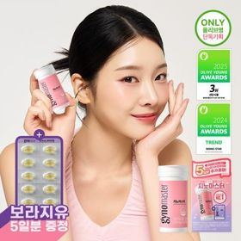 |  | 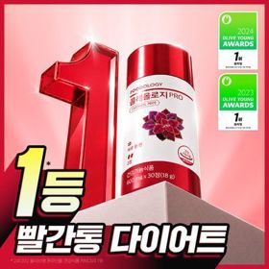 | 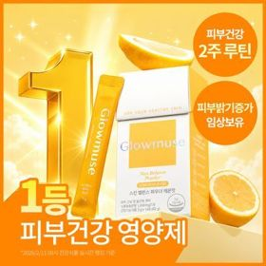 | 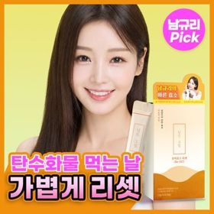 |  | 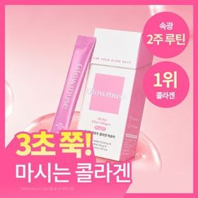
 | 카테고리 | 다이어트/체중관리 | 프로바이오틱스/유산균 | 프로바이오틱스/유산균 | 프로바이오틱스/유산균 | 프로바이오틱스/유산균 | 다이어트/체중관리 | 피부/미용 | 기타/특수목적 | 기타/특수목적 | 피부/미용
 | 브랜드 | 프로뉴트리션 | 바이오코어유산균 | 덴프스 | 지노마스터 | 덴프스 | 푸드올로지 | 글로우뮤즈 | 딥트3일 | 생활약속 | 글로우뮤즈
 | 상품명 | [한선화 PICK] 프로뉴트리션 듀얼플랜 다이어트 유산균 14포 | CJ BYOCORE 바나나효소 30포 + 키캡 키링 (1개월분) | [덴프스] 덴마크 유산균이야기 30캡슐 1+1 기획 (+트루바이타민 3포 증정) | 지노마스터 질유산균 30캡슐 기획 (+보라지유 5일분) (1개월분) | 덴프스 덴마크 유산균이야기 우먼 2개월분(질유산균) + 철분 헤모케어 3포 증정 | 콜레올로지 PRO 600mg*30정/60정/120정 (15/30/60일분) | [피부건강] 글로우뮤즈 스킨 밸런스 파우더 레몬맛 14포 (14일분) | [딥트3일/남규리PICK]남규리의 바른 효소 리셋 8포 | [곽민경 PICK] 생활약속 기분전환 알파플러스 10포 (+1포 증정기획) | [속광콜라겐] 글로우뮤즈 올데이 글로우 콜라겐 복숭아 14포 (14일분)
 | 평점 |  |  |  |  |  |  |  | 4.8 | 4.8 | 5
 | 리뷰수 |  |  |  |  |  |  |  | 1560 | 17438 | 284
 | 긍정리뷰 |  |  |  | 초소형 캡슐 목넘김 — 캡슐 크기가 170mg으로 매우 작고 가벼워 물과 함께 삼키기 아주 수월함 질과 장 더블케어 — 식약처 인정 원료로 질과 장 건강을 한 번에 관리할 수 있음 귀여운 콜라보 굿즈 — 포켓몬 에디션 카드케이스 등 증정 굿즈 만족도가 높음
 | 부정리뷰
 | 판매가 | 35,800원 | 24,000원 | 30,400원 | 27,400원 | 31,400원 | 17,900원 | 26,800원 | 11,400원 | 16,200원 | 22,900원
 | 링크 | 바로가기 | 바로가기 | 바로가기 | 바로가기 | 바로가기 | 바로가기 | 바로가기 | 바로가기 | 바로가기 | 바로가기

